使用说明
稻壳儿表格模板使用说明
（本页为说明页，用户使用模板时可删除本页内容）
01
基础操作指南
中文｜字体名称
思源黑体 Bold
02
字体说明
03
素材说明
图片：
1、下拉筛选月份和年份自动显示日历和计划事项明细
· 如何撤销工作表保护？
1、选中对应工作表。
2、点击：「审阅---撤销工作表」保护。
· 如何增加行数？
1、选中最后一行，鼠标放在选中区域右下角。
2、当鼠标箭头变成黑色十字形时，点击鼠标左键下拉即可。
· 请在此处输入表格使用说明问题。
【说明】
模板中使用的字体仅限于个人学习、研究或欣赏目的使用，如需商用请您自行向版权方购买、获取商用版权。

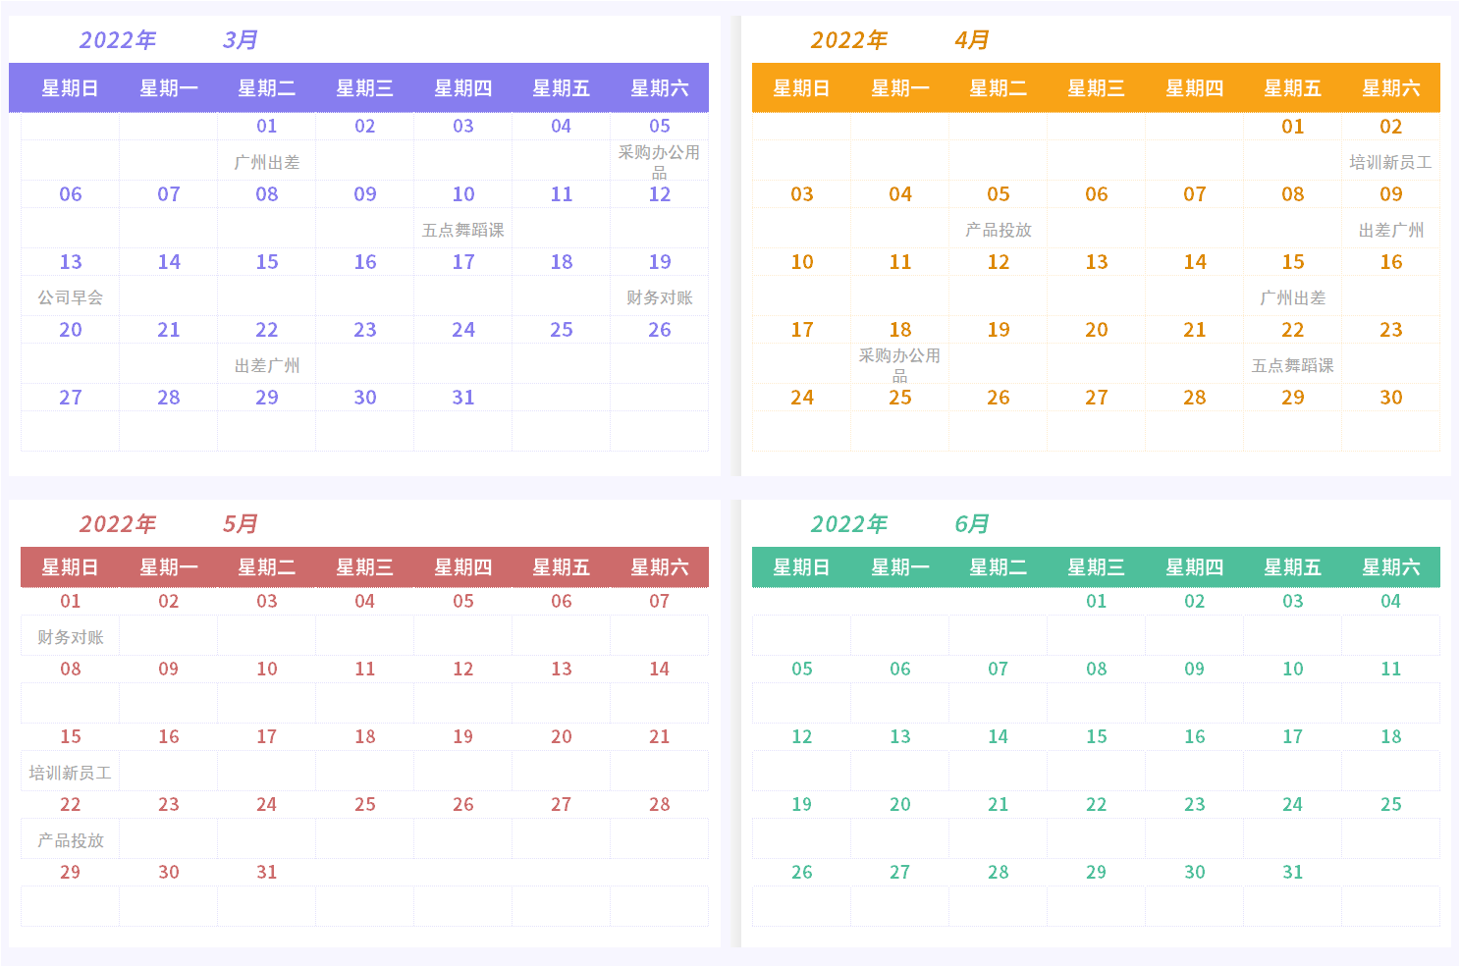

模板中使用的图标来源于【XXX网站】，仅限于个人学习、研究或欣赏目的使用，如需商用请您自行向版权方购买、获取商用版权。

